参数及商务要求
桂林市田家炳中学课桌椅采购需求参数表
编号 | 商品名称 | 单位 | 数量/套 | 单价/元/套 | 总价/元 | 参数 | 参考图片
1 | 学生课桌椅 | 套 | 630 | 300 | 189000 | 意向品牌：悦语诚、跨越鸿、育佳 一、单人课桌椅（每套包含课桌并配套单人椅1张）二、型号规格要求 （一）课桌椅的型号规格及结构应符合国家标准要求。 （二）课桌：各型号规格的尺寸除本表中特别要求外，产品应符合国家标准GB/T 3976-2014《学校课桌椅功能尺寸及技术要求》中的功能尺寸及技术要求。在课桌左右两侧面设置挂书包的挂钩或在课桌的后端下面设置放书包的装置，其尺寸范围不能超出国家标准的规定范围。 （三）课椅：各型号规格的尺寸除本表中特别要求外，产品应符合国家标准GB/T 3976-2014《学校课桌椅功能尺寸及技术要求》中的功能尺寸及技术要求。 ▲(四)型号规格 1、课桌桌面板尺寸：不小于600mm×450mm。 2、课桌高度：高度760mm，允许误差±5mm。 3、课椅椅座面板尺寸：宽度不小于380mm、深360mm(±2mm)。 4、课椅椅靠背面板尺寸：宽度不小于380mm、高度155mm(±2mm)。 5、座面高度：课椅高度：440 mm(±2mm)。 6. 桌斗尺寸：约450mm×300mm×150mm，尺寸允许偏差±3mm。 | 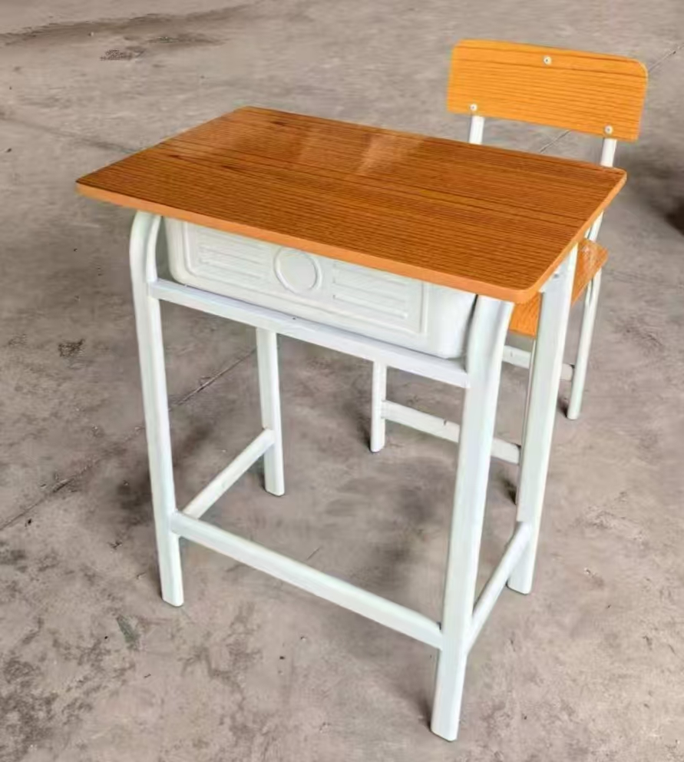
2 | 课桌 |  |  |  |  | 产品满足2025年以来国家质量检验检测中心出具的课桌抽样检验 (抽样基数≥50组) 报告: 检验检测和判定依据：GB/T3325-2024、GB/T39600-2021、GB18580-2017、QB/T 3832-1999、QB/T 3826-1999、QB/T 3827-1999、QB/T 3828-1999、QB/T4371-2012、GB/T1741-2020、GB/T1732-2020、QB/T4767-2014、GB/T21608-2008。检验检测项目包含而不限于： ①外观性能-金属件：管材应无裂缝、叠缝;外露管口端面应封闭;圆管和扁线管弯曲处弧形应圆滑一致;焊接处应无脱焊、虚焊、焊穿、错位;焊接处应无夹渣、气孔、焊瘤、焊丝头、咬边、飞溅;焊接处表面波纹应均匀,冲压件应无脱层、裂缝;喷漆(塑)涂层;应无漏喷、锈蚀、脱色、掉色等。 ②金属喷漆（塑）涂层-硬度：铅笔硬度H,应无塑性变形和/或内聚破坏。 ③冲击强度：冲击高度400mm,应无剥落、裂纹、皱纹。 ④耐盐浴：划道两侧3mm外,应无鼓泡、锈蚀、剥落和起皱等现象。 ⑤附着力：不低于1级。 ⑥中性盐雾试验(NSS)法120h、乙酸盐雾试验(ASS)法 120h、铜盐加速乙酸盐雾（CASS)120h:涂层本身耐腐蚀等级10级；涂层对基体保护等级10级。 ⑦抗菌性能-甲型副伤寒沙门氏菌：抑菌率≥99.9%。 ⑧防霉等级-出芽短梗霉、绳状青霉：耐霉菌性能等级0级不生长。 ⑨抗冲击：无裂纹、皱纹及剥落现象。 ⑩金属喷涂层涂层厚度：60-130μm。 ⑪皮肤致敏测试：无刺激。 ⑫甲醛释放量:≤0.04mg/m³
3 | 椅子 |  |  |  |  | 产品满足2025年以来国家质量检验检测中心出具的课椅抽样检验 (抽样基数≥50组) 报告: 检验检测和判定依据：GB/T3325-2024、GB/T39600-2021、GB18580-2017、QB/T 3832-1999、QB/T 3826-1999、QB/T 3827-1999、QB/T 3828-1999、QB/T4371-2012、GB/T1741-2020、GB/T1740-2007、GB/T1732-2020、QB/T4767-2014、GB/T2651-2023、GB/T19746-2018检验检测项目包含而不限于： ①外观性能-金属件：管材应无裂缝、叠缝;外露管口端面应封闭;圆管和扁线管弯曲处弧形应圆滑一致;焊接处应无脱焊、虚焊、焊穿、错位;焊接处应无夹渣、气孔、焊瘤、焊丝头、咬边、飞溅;焊接处表面波纹应均匀,冲压件应无脱层、裂缝;喷漆(塑)涂层;应无漏喷、锈蚀、脱色、掉色等。 ②金属喷漆（塑）涂层-硬度：铅笔硬度H,应无塑性变形和/或内聚破坏。 ③冲击强度：冲击高度400mm,应无剥落、裂纹、皱纹。 ④耐盐浴：划道两侧3mm外,应无鼓泡、锈蚀、剥落和起皱等现象。 ⑤附着力：不低于1级。 ⑥中性盐雾试验(NSS)法120h、乙酸盐雾试验(ASS)法 120h、铜盐加速乙酸盐雾（CASS)120h:涂层本身耐腐蚀等级10级；涂层对基体保护等级10级。 ⑦抗菌性能-嗜肺军团菌：抑菌率≥99.9% ⑧防霉等级-黑曲霉、球毛壳霉：耐霉菌性能等级0级不生长 ⑨耐湿热120h：无生锈、无起泡、无变色、无开裂。 ⑩抗冲击：无裂纹、皱纹及剥落现象。 ⑪金属喷涂层涂层厚度：60-130μm。 ⑫横向拉伸试验-抗拉强度：≥400MPa。⑬盐溶液周浸试验168h：质量损失率≤1.0g/㎡经168小时周浸试验后，样品表面涂层未被腐蚀。 ⑭甲醛释放量:≤0.04mg/m³
4 | 金属件 |  |  |  |  | 产品满足2025年以来国家质量检验检测中心出具的塑粉抽样检验 (抽样基数≥40kg) 报告: 检验检测和判定依据：HG/T2006-2022、GB18581-2020、GB/T 21866-2008、HG/T 3950-2007检验检测项目包含而不限于： ①外观：外观（色泽均匀，无异物，呈松散粉末状。 ②筛余物：筛余物(125μm)全部通过。 ③胶化时间：31。 ④粒径分布：42μm~53μm。 ⑤流动性：93。 ⑥密度：2.1g/mL。 ⑦涂膜外观：正常。 ⑧附着力：干附着力1、沸水附着力1、湿附着力1）。 ⑨铅笔硬度：铅笔硬度（内聚破坏中擦伤）≥H。 ⑩耐冲击性：正向冲击。 ⑪杯突试验：4/mm。 ⑫弯曲试验：4/mm。 ⑬光泽：符合要求。 ⑭耐磨性（750g/500r)：40。 ⑮耐沸水性：无异常。 ⑯总铅含量：未检出。 ⑰抗菌性能-罗伊氏乳杆菌、酿脓链球菌：抗细菌率≥99%。 ⑱抗霉菌性-寄生曲霉、平滑正青霉：抗霉菌性能等1级。
5 | 钢管 |  |  |  |  | 产品满足2025年以来国家质量检验检测中心出具的钢管抽样检验 (抽样基数≥40根) 报告: 检验检测和判定依据：GB/T3325-2024、QB/T 3832-1999、QB/T 3826-1999、QB/T 3827-1999、QB/T 3828-1999、GB/T700-2006、GB/T 11345-2023、GB/T 13452.4-2008检验检测项目包含而不限于： ①金属件外观：管材应无裂缝、叠缝;外露管口端面应封闭;焊接处应无脱焊、虚焊、焊穿、错位;焊接处应无夹渣、气孔、焊瘤、焊丝头、咬边、飞溅;焊接处表面波纹应均匀,喷漆(塑)涂层;应无漏喷、锈蚀、脱色、掉色等。 ②金属喷漆（塑）涂层-硬度：铅笔硬度H,应无塑性变形和/或内聚破坏。 ③冲击强度：冲击高度400mm,应无剥落、裂纹、皱纹。 ④耐盐浴：划道两侧3mm外,应无鼓泡、锈蚀、剥落和起皱等现象。 ⑤附着力：不低于1级。 ⑥中性盐雾试验(NSS)法120h、乙酸盐雾试验(ASS)法 120h、铜盐加速乙酸盐雾（CASS)120h:涂层本身耐腐蚀等级10级；涂层对基体保护等级10级。 ⑦屈服强度≥280N/mm²；抗拉强度370～500 N/mm²；断后伸长率≥36.0%。 ⑧焊缝等级：焊缝无损检测达到B级。 ⑨耐丝状腐蚀24h：符合要求。
6 | 冷轧钢板 |  |  |  |  | 产品满足2025年以来国家质量检验检测中心出具的冷轧钢板抽样检验 (抽样基数≥60张) 报告: 检验检测和判定依据：GB/T3325-2024、QB/T 3832-1999、QB/T 3826-1999、QB/T 3827-1999、QB/T 3828-1999、GB/T 21866-2008、HG/T 3950-2007、GB/T228.1-2021、GB/T 11345-2023检验检测项目包含而不限于： ①金属件外观：焊接处应无脱焊、虚焊、焊穿、错位;焊接处应无夹渣、气孔、焊瘤、焊丝头、咬边、飞溅;焊接处表面波纹应均匀,喷漆(塑)涂层;应无漏喷、锈蚀、脱色、掉色等。 ②金属喷漆（塑）涂层理化性能-硬度：铅笔硬度H,应无塑性变形和/或内聚破坏。 ③冲击强度：冲击高度400mm,应无剥落、裂纹、皱纹。 ④耐盐浴：划道两侧3mm外,应无鼓泡、锈蚀、剥落和起皱等现象。 ⑤附着力：不低于1级。 ⑥中性盐雾试验(NSS)法120h、乙酸盐雾试验(ASS)法 120h、铜盐加速乙酸盐雾（CASS)120h:涂层本身耐腐蚀等级10级；涂层对基体保护等级10级。 ⑦抗菌性能-罗伊氏乳杆菌、酿脓链球菌：抗细菌率≥99%。 ⑧抗霉菌性-寄生曲霉、平滑正青霉：抗霉菌性能等1级。 ⑨下屈服强度 ≥235MPa；抗拉强度≥407MPa；断后伸长率≥35.0%。 ⑩焊缝等级：焊缝无损检测达到B级。
7 | 螺栓 |  |  |  |  | 产品满足2025年以来国家质量检验检测中心出具的螺栓抽样检验 (抽样基数≥50包) 报告: 检验检测和判定依据：GB/T3325-2024、QB/T 3832-1999、QB/T 3826-1999、QB/T 3827-1999、QB/T 3828-1999、GB/T228.1-2021、GB/T 35607-2024检验检测项目包含而不限于： ①金属件外观：喷漆(塑)涂层;应无漏喷、锈蚀、脱色、掉色等。 ②金属喷漆（塑）涂层-硬度：铅笔硬度H,应无塑性变形和/或内聚破坏。 ③耐盐浴：划道两侧3mm外,应无鼓泡、锈蚀、剥落和起皱等现象。 ④冲击强度：冲击高度400mm,应无剥落、裂纹、皱纹。 ⑤附着力：不低于1级。 ⑥中性盐雾试验(NSS)法120h、乙酸盐雾试验(ASS)法 120h、铜盐加速乙酸盐雾（CASS)120h:涂层本身耐腐蚀等级10级；涂层对基体保护等级10级。 ⑦规定塑性延伸强度≥205MPa；抗拉强度≥515MPa；断后伸长率≥40%。 ⑧家具涂层可迁移元素（铅Pb，镉Cd，铬Cr，汞Hg，锑Sb，钡Ba，硒Se，砷As）：未检出。
8 | 螺帽 |  |  |  |  | 产品满足2025年以来国家质量检验检测中心出具的螺帽抽样检验 (抽样基数≥50包) 报告: 检验检测和判定依据：GB/T3325-2024、QB/T 3832-1999、QB/T 3826-1999、QB/T 3827-1999、QB/T 3828-1999、GB/T228.1-2021、GB/T 30648.1-2014、GB/T1766-2008检验检测项目包含而不限于： ①金属件外观：喷漆(塑)涂层;应无漏喷、锈蚀、脱色、掉色等。 ②金属喷漆（塑）涂层-硬度：铅笔硬度H,应无塑性变形和/或内聚破坏。 ③冲击强度：冲击高度400mm,应无剥落、裂纹、皱纹。 ④耐盐浴：划道两侧3mm外,应无鼓泡、锈蚀、剥落和起皱等现象。 ⑤附着力：不低于1级。 ⑥中性盐雾试验(NSS)法120h、乙酸盐雾试验(ASS)法 120h、铜盐加速乙酸盐雾（CASS)120h:涂层本身耐腐蚀等级10级；涂层对基体保护等级10级。 ⑦规定塑性延伸强度≥205MPa；抗拉强度≥515MPa；断后伸长率≥40%。 ⑧耐液体性（0.9%的氯化钠溶液、消毒液）800h：起泡等级（起泡密度等级0级）、剥落等级（剥落面积等级0级）、粉化等级（粉化程度等级0级）。
9 | 脚套 |  |  |  |  | 产品满足2025年以来国家质量检验检测中心出具的脚套抽样检验 (抽样基数≥100个) 报告：GB/T 32487-2016、GB/T 31402-2023、GB/T24128-2018、GB/T3398.2-2008、GB/T9341-2008、GB/T14153-1993、GB/T1043.1-2008、GB/T1633-2000、GB/T22048-2022检验检测项目包含而不限于： ①塑料件外观应无裂纹、明显变形、缩水、针孔、应无凹陷、飞边、折皱、疙瘩、应无气泡、杂质、伤痕、白印、表面应光洁、应无划痕、毛刺、拉毛、污渍、应无明显色差。 ②冲击强度≥2000J/㎡。 ③耐冷热循环：应无裂纹、鼓泡、变色、起皱。 ④邵氏硬度：≥HD70。 ⑤抗菌性能值-金黄色葡萄球菌：抗菌率≥99.9%。 ⑥防霉等级-黑曲霉、白地霉耐霉菌性能：等级0级不生长。 ⑦洛氏硬度≥65。 ⑧弯曲性能-弯曲强度≥40MPa。 ⑨弯曲弹性模量：符合要求。 ⑩落锤冲击落锤质量:0.5kg冲击高度:1000mm)。 ⑪简支梁冲击性能≥6.5。 ⑫维卡软化温度≥72.4℃符合要求。 ⑬邻苯二甲酸酯增塑剂未检出。
10 | 商务要求 |  |  |  |  | 意向品牌：悦语诚、跨越鸿、育佳。 1.报价含运输、安装、、搬运(含五层内)、清理现场、维修人工费、税发票等所有费用。投标文件中维修质保期及质保范围，提供免费三年保修年限，上门保修服务超过免保维修期后，紧急情况下如何处理问题的说明。 2.投标报价超过预算上限控制价189000.00元作无效投标处理，核心产品为学生课桌椅。多家供应商提供的核心产品品牌相同的，提供相同品牌产品且通过资格审查、符合性审查的不同供应商参加同一合同项下投标的，评审价相同时，按照最后报价由低到高顺序优先，投标人或制造商必须提供商品需求表参数编号2-9项的检测报告，否则视为无效投标。 3. 成交供应商须按采购人的要求供货，要求供应商亲自送货上门，否则采购人有权拒收。 4. 供应商应按清单中的项目自行备货，根据我方的实际使用需求进行供货，负责安装到位指定地点，并确保正常使用，采购人不另外支付费用，严格按投标产品的安装规范要求进行安装，确保安全，成交供应商对安装过程中的施工安全负全部责任。 5. 报价单位不得更改货物的品牌、配置，投标时必须附本项目品牌授权书(写明本项目名称、编号、投标单位)、售后服务承诺书并加盖公章否则视为虚假应标。 6. 本项目采购需求(主要技术参数要求)为实质性要求，供应商必须实质性满足，否则反向竞价将视为无效，如不能提供以上满足所有参数的产品，将依法向政采云平台及政府采购管理部门进行举报并予以禁止报价、扣除诚信分等处罚，不予签订合，中标供应商必须按合同品牌型号来供货。 7. 产品要求，必须保证正牌正品及新品，如提供假冒伪劣产品、旧品等不合格产品，经发现将拍照报送政采云平台及广西壮族自治区财政厅监管部门。如造成经济损失由成交供应商承担赔偿责任。 8.支付及验收要求，支付方式:项目完成并验收合格后，中标单位开具正规合格专用发票给采购人，采购人自收到发票之日起分24个月做质保性支付结算金额。验收不合格的，按虚假应标处理，成交供应商需承担被采购人终止合同的一切风险和费用，同时造成采购人损失还要追究该供货商责任，并赔偿采购人，并报送政采云平台及广西壮族自治区财政厅监管部门，投标人在做投标竞价时备注标注知晓结算方式否则视为无效投标。

